l_maculatus
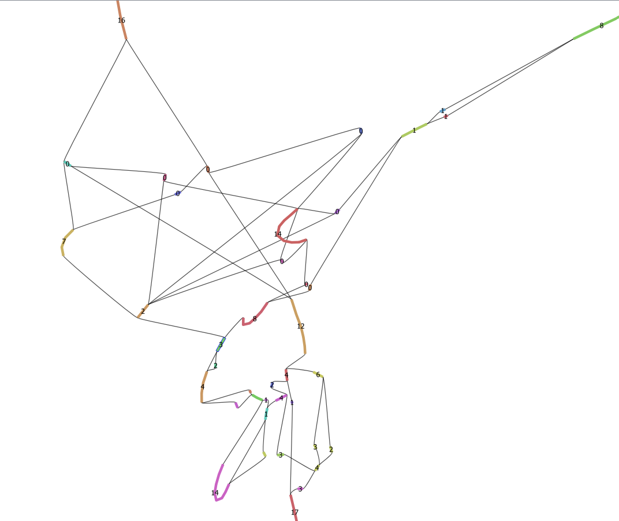
Copies | ** = path goes into area with no AFP copies | 1 | 2 | 3 | 4 | 5 | 6 | 7 | 8 | 9 | 10 | 11 | 12
Upper region of "contig 1" (picture to right)
 | Start: utg020161l | utg000051l | utg017690l | utg008037l | utg020020l | End: utg002214l
21 | 3 | 8 | 0 | 1 | 1 | 8
 | Start: utg020161l | utg010836l | utg005378l | utg005874l | utg001794l | **
21 | 3 | 2 | 0 | 0 | 16
 | Start: utg020161l | utg010836l | utg015899l | utg002364l | utg001794l | **
21 | 3 | 2 | 0 | 0 | 16
 | Start: utg020161l | utg001794l | utg019897l | utg008037l | utg020020l | End: utg002214l
15 | 3 | 2 | 0 | 1 | 1 | 8
 | Start: utg020161l | utg010836l | utg012861l | utg000961l | utg005378l | utg005874l | utg001794l | **
35 | 3 | 2 | 0 | 14 | 0 | 0 | 16
 | Start: utg020161l | utg010836l | utg012861l | utg000961l | utg015899l | utg002364l | utg001794l | **
35 | 3 | 2 | 0 | 14 | 0 | 0 | 16
 | Start: utg020161l | utg010836l | utg012861l | utg000961l | utg019897l | utg008037l | utg020020l | End: utg002214l
29 | 3 | 2 | 0 | 14 | 0 | 1 | 1 | 8
 | Start: utg020161l | utg000051l | utg013350l | utg000961l | utg019897l | utg008037l | utg020020l | End: utg002214l
35 | 3 | 8 | 0 | 14 | 0 | 1 | 1 | 8
 | Start: utg020161l | utg000051l | utg013350l | utg000961l | utg015899l | utg002364l | utg001794l | **
41 | 3 | 8 | 0 | 14 | 0 | 0 | 16
 | Start: utg020161l | utg000051l | utg013350l | utg000961l | utg015899l | utg002364l | utg025649l | utg004843l | utg010836l | utg005378l | utg005874l | utg001794l | **
50 | 3 | 8 | 0 | 14 | 0 | 0 | 0 | 7 | 2 | 0 | 0 | 16
 | Start: utg020161l | utg000051l | utg013350l | utg000961l | utg015899l | utg002364l | utg025649l | utg004843l | utg010836l | utg019897l | utg008037l | utg020020l | End: utg002214l
44 | 3 | 8 | 0 | 14 | 0 | 0 | 0 | 7 | 2 | 0 | 1 | 1 | 8
 | Start: utg020161l | utg000051l | utg013350l | utg000961l | utg005378l | utg005874l | utg001794l | **
41 | 3 | 8 | 0 | 14 | 0 | 0 | 16
 | Start: utg020161l | utg000051l | utg013350l | utg000961l | utg005378l | utg005874l | utg004843l | utg010836l | utg019897l | utg008037l | utg020020l | End: utg002214l
44 | 3 | 8 | 0 | 14 | 0 | 0 | 7 | 2 | 0 | 1 | 1 | 8
 | Start: utg020161l | utg000051l | utg013350l | utg000961l | utg005378l | utg005874l | utg004843l | utg010836l | utg015899l | utg002364l | utg001794l | **
50 | 3 | 8 | 0 | 14 | 0 | 0 | 7 | 2 | 0 | 0 | 16
 | Start: utg020161l | utg000051l | utg017690l | utg008037l | utg025418l | End: utg002214l
21 | 3 | 8 | 0 | 1 | 1 | 8
 | Start: utg020161l | utg001794l | utg019897l | utg008037l | utg025418l | End: utg002214l
15 | 3 | 2 | 0 | 1 | 1 | 8
 | Start: utg020161l | utg010836l | utg012861l | utg000961l | utg019897l | utg008037l | utg025418l | End: utg002214l
29 | 3 | 2 | 0 | 14 | 0 | 1 | 1 | 8
 | Start: utg020161l | utg000051l | utg013350l | utg000961l | utg019897l | utg008037l | utg025418l | End: utg002214l
35 | 3 | 8 | 0 | 14 | 0 | 1 | 1 | 8
 | Start: utg020161l | utg000051l | utg013350l | utg000961l | utg015899l | utg002364l | utg025649l | utg004843l | utg010836l | utg019897l | utg008037l | utg025418l | End: utg002214l
44 | 3 | 8 | 0 | 14 | 0 | 0 | 0 | 7 | 2 | 0 | 1 | 1 | 8
 | Start: utg020161l | utg000051l | utg013350l | utg000961l | utg005378l | utg005874l | utg004843l | utg010836l | utg019897l | utg008037l | utg025418l | End: utg002214l
44 | 3 | 8 | 0 | 14 | 0 | 0 | 7 | 2 | 0 | 1 | 1 | 8
Minimum | 15
Maximum | 50
Lower region of "contig 1" (picture to right)
 | Start: utg005100l | utg017442l | utg015194l | utg023479l | utg006751l | utg003673l | utg010274l | utg008790l | utg011778l | utg000683l | utg005916l | utg024183l | utg001463l | End:utg020161l
64 | 17 | 3 | 4 | 2 | 6 | 4 | 2 | 4 | 1 | 14 | 0 | 0 | 4 | 3
 | Start: utg005100l | utg017442l | utg015194l | utg022076l | utg006751l | utg003673l | utg010274l | utg008790l | utg011778l | utg000683l | utg005916l | utg024183l | utg001463l | End:utg020161l
65 | 17 | 3 | 4 | 3 | 6 | 4 | 2 | 4 | 1 | 14 | 0 | 0 | 4 | 3
 | Start: utg005100l | utg017442l | utg015194l | utg023479l | utg006751l | utg003673l | utg010274l | utg008790l | utg011778l | utg009245l | utg000683l | utg005916l | utg024183l | utg001463l | End:utg020161l
64 | 17 | 3 | 4 | 2 | 6 | 4 | 2 | 4 | 1 | 0 | 14 | 0 | 0 | 4 | 3
 | Start: utg005100l | utg017442l | utg015194l | utg022076l | utg006751l | utg003673l | utg010274l | utg008790l | utg011778l | utg009245l | utg000683l | utg005916l | utg024183l | utg001463l | End:utg020161l
65 | 17 | 3 | 4 | 3 | 6 | 4 | 2 | 4 | 1 | 0 | 14 | 0 | 0 | 4 | 3
 | Start: utg005100l | utg017442l | utg015194l | utg023479l | utg006751l | utg003673l | utg010274l | utg008790l | utg011778l | utg000683l | utg005916l | utg026567l | utg001463l | End:utg020161l
64 | 17 | 3 | 4 | 2 | 6 | 4 | 2 | 4 | 1 | 14 | 0 | 0 | 4 | 3
 | Start: utg005100l | utg017442l | utg015194l | utg022076l | utg006751l | utg003673l | utg010274l | utg008790l | utg011778l | utg000683l | utg005916l | utg026567l | utg001463l | End:utg020161l
65 | 17 | 3 | 4 | 3 | 6 | 4 | 2 | 4 | 1 | 14 | 0 | 0 | 4 | 3
 | Start: utg005100l | utg017442l | utg015194l | utg023479l | utg006751l | utg003673l | utg010274l | utg008790l | utg011778l | utg009245l | utg000683l | utg005916l | utg026567l | utg001463l | End:utg020161l
64 | 17 | 3 | 4 | 2 | 6 | 4 | 2 | 4 | 1 | 0 | 14 | 0 | 0 | 4 | 3
 | Start: utg005100l | utg017442l | utg015194l | utg022076l | utg006751l | utg003673l | utg010274l | utg008790l | utg011778l | utg009245l | utg000683l | utg005916l | utg026567l | utg001463l | End:utg020161l
65 | 17 | 3 | 4 | 3 | 6 | 4 | 2 | 4 | 1 | 0 | 14 | 0 | 0 | 4 | 3
 | Start: utg005100l | utg017442l | utg015194l | utg023479l | utg006751l | utg003673l | utg010274l | utg008790l | utg011778l | utg000683l | utg005916l | utg024183l | utg001463l | utg025887l | End:utg020161l
66 | 17 | 3 | 4 | 2 | 6 | 4 | 2 | 4 | 1 | 14 | 0 | 0 | 4 | 2 | 3
 | Start: utg005100l | utg017442l | utg015194l | utg022076l | utg006751l | utg003673l | utg010274l | utg008790l | utg011778l | utg000683l | utg005916l | utg024183l | utg001463l | utg025887l | End:utg020161l
67 | 17 | 3 | 4 | 3 | 6 | 4 | 2 | 4 | 1 | 14 | 0 | 0 | 4 | 2 | 3
 | Start: utg005100l | utg017442l | utg015194l | utg023479l | utg006751l | utg003673l | utg010274l | utg008790l | utg011778l | utg009245l | utg000683l | utg005916l | utg024183l | utg001463l | utg025887l | End:utg020161l
66 | 17 | 3 | 4 | 2 | 6 | 4 | 2 | 4 | 1 | 0 | 14 | 0 | 0 | 4 | 2 | 3
 | Start: utg005100l | utg017442l | utg015194l | utg022076l | utg006751l | utg003673l | utg010274l | utg008790l | utg011778l | utg009245l | utg000683l | utg005916l | utg024183l | utg001463l | utg025887l | End:utg020161l
67 | 17 | 3 | 4 | 3 | 6 | 4 | 2 | 4 | 1 | 0 | 14 | 0 | 0 | 4 | 2 | 3
 | Start: utg005100l | utg017442l | utg015194l | utg023479l | utg006751l | utg003673l | utg010274l | utg008790l | utg011778l | utg000683l | utg005916l | utg026567l | utg001463l | utg025887l | End:utg020161l
66 | 17 | 3 | 4 | 2 | 6 | 4 | 2 | 4 | 1 | 14 | 0 | 0 | 4 | 2 | 3
 | Start: utg005100l | utg017442l | utg015194l | utg022076l | utg006751l | utg003673l | utg010274l | utg008790l | utg011778l | utg000683l | utg005916l | utg026567l | utg001463l | utg025887l | End:utg020161l
67 | 17 | 3 | 4 | 3 | 6 | 4 | 2 | 4 | 1 | 14 | 0 | 0 | 4 | 2 | 3
 | Start: utg005100l | utg017442l | utg015194l | utg023479l | utg006751l | utg003673l | utg010274l | utg008790l | utg011778l | utg009245l | utg000683l | utg005916l | utg026567l | utg001463l | utg025887l | End:utg020161l
66 | 17 | 3 | 4 | 2 | 6 | 4 | 2 | 4 | 1 | 0 | 14 | 0 | 0 | 4 | 2 | 3
 | Start: utg005100l | utg017442l | utg015194l | utg022076l | utg006751l | utg003673l | utg010274l | utg008790l | utg011778l | utg009245l | utg000683l | utg005916l | utg026567l | utg001463l | utg025887l | End:utg020161l
67 | 17 | 3 | 4 | 3 | 6 | 4 | 2 | 4 | 1 | 0 | 14 | 0 | 0 | 4 | 2 | 3
 | Start: utg005100l | utg016258l | utg003673l | utg006751l | utg022076l | utg015194l | utg015968l | utg008790l | utg011778l | utg009245l | utg000683l | utg005916l | utg024183l | utg001463l | utg025887l | End:utg020161l
66 | 17 | 1 | 4 | 6 | 3 | 4 | 3 | 4 | 1 | 0 | 14 | 0 | 0 | 4 | 2 | 3
 | Start: utg005100l | utg016258l | utg003673l | utg006751l | utg023479l | utg015194l | utg015968l | utg008790l | utg011778l | utg009245l | utg000683l | utg005916l | utg024183l | utg001463l | utg025887l | End:utg020161l
65 | 17 | 1 | 4 | 6 | 2 | 4 | 3 | 4 | 1 | 0 | 14 | 0 | 0 | 4 | 2 | 3
 | Start: utg005100l | utg016258l | utg003673l | utg006751l | utg022076l | utg015194l | utg015968l | utg008790l | utg011778l | utg000683l | utg005916l | utg024183l | utg001463l | utg025887l | End:utg020161l
66 | 17 | 1 | 4 | 6 | 3 | 4 | 3 | 4 | 1 | 14 | 0 | 0 | 4 | 2 | 3
 | Start: utg005100l | utg016258l | utg003673l | utg006751l | utg023479l | utg015194l | utg015968l | utg008790l | utg011778l | utg000683l | utg005916l | utg024183l | utg001463l | utg025887l | End:utg020161l
65 | 17 | 1 | 4 | 6 | 2 | 4 | 3 | 4 | 1 | 14 | 0 | 0 | 4 | 2 | 3
 | Start: utg005100l | utg016258l | utg003673l | utg006751l | utg022076l | utg015194l | utg015968l | utg008790l | utg011778l | utg009245l | utg000683l | utg005916l | utg026567l | utg001463l | utg025887l | End:utg020161l
66 | 17 | 1 | 4 | 6 | 3 | 4 | 3 | 4 | 1 | 0 | 14 | 0 | 0 | 4 | 2 | 3
 | Start: utg005100l | utg016258l | utg003673l | utg006751l | utg023479l | utg015194l | utg015968l | utg008790l | utg011778l | utg009245l | utg000683l | utg005916l | utg026567l | utg001463l | utg025887l | End:utg020161l
65 | 17 | 1 | 4 | 6 | 2 | 4 | 3 | 4 | 1 | 0 | 14 | 0 | 0 | 4 | 2 | 3
 | Start: utg005100l | utg016258l | utg003673l | utg006751l | utg022076l | utg015194l | utg015968l | utg008790l | utg011778l | utg000683l | utg005916l | utg026567l | utg001463l | utg025887l | End:utg020161l
66 | 17 | 1 | 4 | 6 | 3 | 4 | 3 | 4 | 1 | 14 | 0 | 0 | 4 | 2 | 3
 | Start: utg005100l | utg016258l | utg003673l | utg006751l | utg023479l | utg015194l | utg015968l | utg008790l | utg011778l | utg000683l | utg005916l | utg026567l | utg001463l | utg025887l | End:utg020161l
65 | 17 | 1 | 4 | 6 | 2 | 4 | 3 | 4 | 1 | 14 | 0 | 0 | 4 | 2 | 3
 | Start: utg005100l | utg016258l | utg003673l | utg006751l | utg022076l | utg015194l | utg015968l | utg008790l | utg011778l | utg009245l | utg000683l | utg005916l | utg024183l | utg001463l | End:utg020161l
64 | 17 | 1 | 4 | 6 | 3 | 4 | 3 | 4 | 1 | 0 | 14 | 0 | 0 | 4 | 3
 | Start: utg005100l | utg016258l | utg003673l | utg006751l | utg023479l | utg015194l | utg015968l | utg008790l | utg011778l | utg009245l | utg000683l | utg005916l | utg024183l | utg001463l | End:utg020161l
63 | 17 | 1 | 4 | 6 | 2 | 4 | 3 | 4 | 1 | 0 | 14 | 0 | 0 | 4 | 3
 | Start: utg005100l | utg016258l | utg003673l | utg006751l | utg022076l | utg015194l | utg015968l | utg008790l | utg011778l | utg000683l | utg005916l | utg024183l | utg001463l | End:utg020161l
64 | 17 | 1 | 4 | 6 | 3 | 4 | 3 | 4 | 1 | 14 | 0 | 0 | 4 | 3
 | Start: utg005100l | utg016258l | utg003673l | utg006751l | utg023479l | utg015194l | utg015968l | utg008790l | utg011778l | utg000683l | utg005916l | utg024183l | utg001463l | End:utg020161l
63 | 17 | 1 | 4 | 6 | 2 | 4 | 3 | 4 | 1 | 14 | 0 | 0 | 4 | 3
 | Start: utg005100l | utg016258l | utg003673l | utg006751l | utg022076l | utg015194l | utg015968l | utg008790l | utg011778l | utg009245l | utg000683l | utg005916l | utg026567l | utg001463l | End:utg020161l
64 | 17 | 1 | 4 | 6 | 3 | 4 | 3 | 4 | 1 | 0 | 14 | 0 | 0 | 4 | 3
 | Start: utg005100l | utg016258l | utg003673l | utg006751l | utg023479l | utg015194l | utg015968l | utg008790l | utg011778l | utg009245l | utg000683l | utg005916l | utg026567l | utg001463l | End:utg020161l
63 | 17 | 1 | 4 | 6 | 2 | 4 | 3 | 4 | 1 | 0 | 14 | 0 | 0 | 4 | 3
 | Start: utg005100l | utg016258l | utg003673l | utg006751l | utg022076l | utg015194l | utg015968l | utg008790l | utg011778l | utg000683l | utg005916l | utg026567l | utg001463l | End:utg020161l
64 | 17 | 1 | 4 | 6 | 3 | 4 | 3 | 4 | 1 | 14 | 0 | 0 | 4 | 3
 | Start: utg005100l | utg016258l | utg003673l | utg006751l | utg023479l | utg015194l | utg015968l | utg008790l | utg011778l | utg000683l | utg005916l | utg026567l | utg001463l | End:utg020161l
63 | 17 | 1 | 4 | 6 | 2 | 4 | 3 | 4 | 1 | 14 | 0 | 0 | 4 | 3
 | Start: utg005100l | utg016258l | utg003673l | utg004400l | utg002364l | utg002364l | **
50 | 17 | 1 | 4 | 12 | 0 | 16
 | Start: utg005100l | utg016258l | utg003673l | utg004400l | utg002364l | utg025649l | utg004843l | utg010836l | utg005378l | utg005874l | utg001794l | **
59 | 17 | 1 | 4 | 12 | 0 | 0 | 7 | 2 | 0 | 0 | 16
 | Start: utg005100l | utg016258l | utg003673l | utg004400l | utg002364l | utg025649l | utg004843l | utg010836l | utg019897l | utg008037l | utg020020l | utg002214l | **
53 | 17 | 1 | 4 | 12 | 0 | 0 | 7 | 2 | 0 | 1 | 1 | 8
 | Start: utg005100l | utg016258l | utg003673l | utg004400l | utg002364l | utg025649l | utg004843l | utg010836l | utg019897l | utg008037l | utg025418l | utg002214l | **
53 | 17 | 1 | 4 | 12 | 0 | 0 | 7 | 2 | 0 | 1 | 1 | 8
 | Start: utg005100l | utg016258l | utg003673l | utg004400l | utg002364l | utg025649l | utg004843l | utg010836l | utg012861l | utg000961l | utg005378l | utg005874l | utg001794l | **
73 | 17 | 1 | 4 | 12 | 0 | 0 | 7 | 2 | 0 | 14 | 0 | 0 | 16
 | Start: utg005100l | utg016258l | utg003673l | utg004400l | utg002364l | utg025649l | utg004843l | utg010836l | utg012861l | utg000961l | utg019897l | utg008037l | utg020020l | utg002214l | **
67 | 17 | 1 | 4 | 12 | 0 | 0 | 7 | 2 | 0 | 14 | 0 | 1 | 1 | 8
 | Start: utg005100l | utg016258l | utg003673l | utg004400l | utg002364l | utg025649l | utg004843l | utg010836l | utg012861l | utg000961l | utg019897l | utg008037l | utg025418l | utg002214l | **
67 | 17 | 1 | 4 | 12 | 0 | 0 | 7 | 2 | 0 | 14 | 0 | 1 | 1 | 8
 | Start: utg005100l | utg016258l | utg003673l | utg004400l | utg005874l | utg001794l | **
50 | 17 | 1 | 4 | 12 | 0 | 16
 | Start: utg005100l | utg016258l | utg003673l | utg004400l | utg005874l | utg004843l | utg010836l | utg015899l | utg002364l | utg001794l | **
59 | 17 | 1 | 4 | 12 | 0 | 7 | 2 | 0 | 0 | 16
 | Start: utg005100l | utg016258l | utg003673l | utg004400l | utg005874l | utg004843l | utg010836l | utg019897l | utg008037l | utg020020l | utg002214l | **
53 | 17 | 1 | 4 | 12 | 0 | 7 | 2 | 0 | 1 | 1 | 8
 | Start: utg005100l | utg016258l | utg003673l | utg004400l | utg005874l | utg004843l | utg010836l | utg019897l | utg008037l | utg025418l | utg002214l | **
53 | 17 | 1 | 4 | 12 | 0 | 7 | 2 | 0 | 1 | 1 | 8
 | Start: utg005100l | utg016258l | utg003673l | utg004400l | utg005874l | utg004843l | utg010836l | utg012861l | utg000961l | utg015899l | utg002364l | utg001794l | **
73 | 17 | 1 | 4 | 12 | 0 | 7 | 2 | 0 | 14 | 0 | 0 | 16
 | Start: utg005100l | utg016258l | utg003673l | utg004400l | utg005874l | utg004843l | utg010836l | utg012861l | utg000961l | utg019897l | utg008037l | utg020020l | utg025418l | **
67 | 17 | 1 | 4 | 12 | 0 | 7 | 2 | 0 | 14 | 0 | 1 | 1 | 8
 | Start: utg005100l | utg016258l | utg003673l | utg004400l | utg005874l | utg004843l | utg010836l | utg012861l | utg000961l | utg019897l | utg008037l | utg025418l | utg025418l | **
67 | 17 | 1 | 4 | 12 | 0 | 7 | 2 | 0 | 14 | 0 | 1 | 1 | 8
Minimum | 50
Maximum | 73
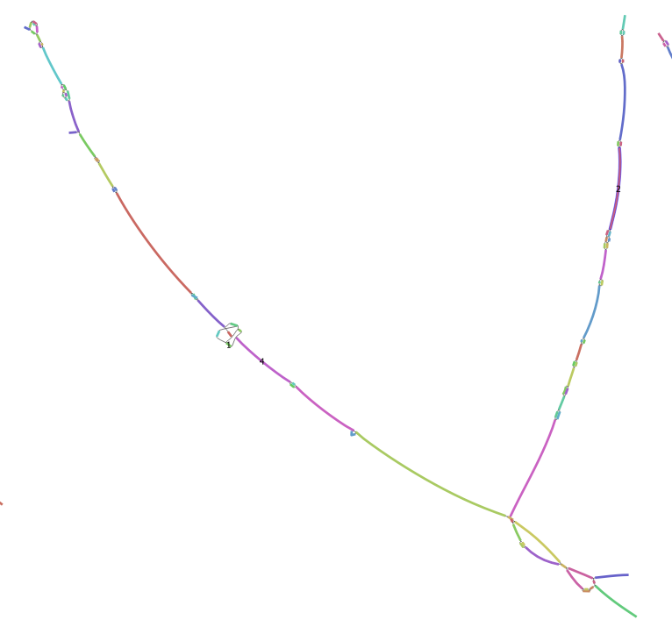
"contig 2" (picture to right)
 | Start: utg000282l | utg012347l | utg010986l | End: utg001489l
4 | 0 | 0 | 0 | 4
 | Start: utg000282l | utg024899l | utg010986l | End: utg001489l
4 | 0 | 0 | 0 | 4
 | Start: utg000282l | utg024899l | utg022529l | End: utg001489l
5 | 0 | 0 | 1 | 4
 | utg001938l
 | 2
Minimum | 2
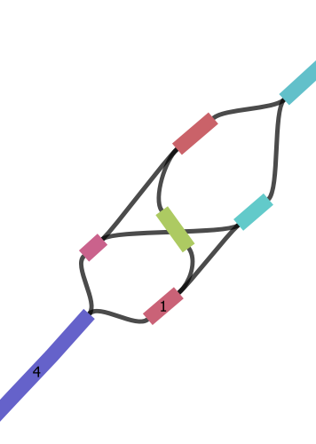
Maximum | 5 |  |  |  | Does this mean one haplotype has to have it? What direction does this go??

50 | 2 | 8

50 | 67 | 5 | 8

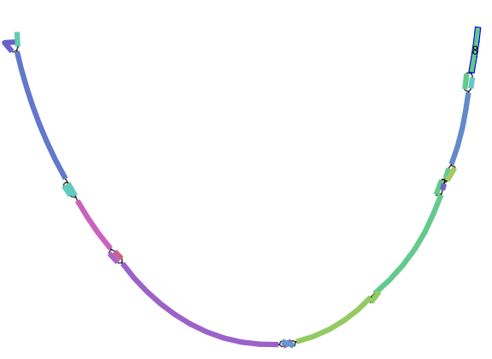
"contig 3" (picture to right)
utg006071l
8

59

Contig "1" | first and second | only first half
max | 64+50 | 73
min | 60+15 | 50

Contig "2"
one hap will have 2
one hap will have 4-5

contig "3"
8 | is this even included in both contigs?

